棚卸ハンディ(EG Pro）手順
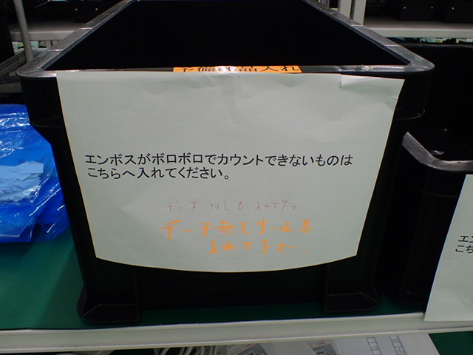
EG Pro 棚卸ハンディ操作手順

 | 1 赤ボタンを押して立ち上げる
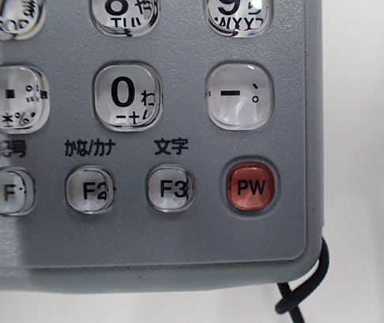

 | 2 画面が立ち上がったらENTを押す
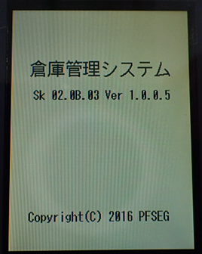

 | 3 メニュー画面から”9:棚卸”を選択
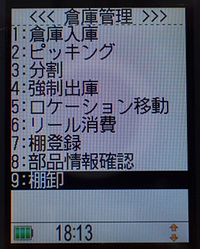

 | 4 担当者コードを入力（6桁の社員番号）
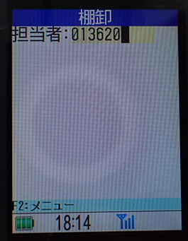

 | 5 棚卸画面（シリアル番号入力待ち画面）
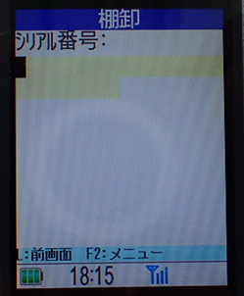

 | 6 旧リールカウンタでカウントされたリールを読み込む
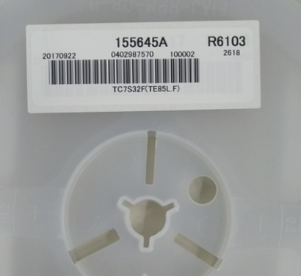

 | 7 画面に対象のシリアルの実棚数が表示される
 | 数量があっていれば”ENT”を押す
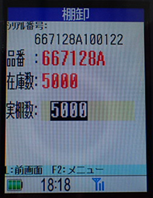

 | 8 数量が違っている場合は、正しい数量を入力して”ENT”を押す
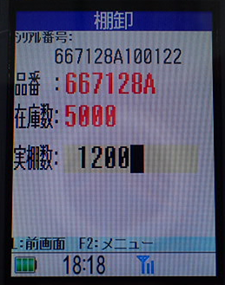

 | 9 次の入力へ（繰り返し）

 | 注意事項
 | ・通信エラーが発生した場合は、同じリールをもう一度読んでください。

 | ・読んだか不安なときは、もう一度読んでください
 |  | 最後に読んだものが適用されます（何度読んでもOK）

 | ・データ無しと表示された場合は、部品倉庫入り口の机にある
 | 箱に部品を入れておいて下さい。

新リールカウンタ手順
新リールカウンタ操作手順

 | 1 |  | PCを立ち上げる
 |  |  | ※ | ユーザー：reel
 |  |  |  | パスワード：各PCに記載 例）counter#a

 | 2 |  | 新リールカウンタとプリンターの電源を立ち上げる

 | 3 |  | リールカウンタソフトを立ち上げる（デスクトップのRC101Q）

 | 4 |  | メニュー画面が立ち上がる
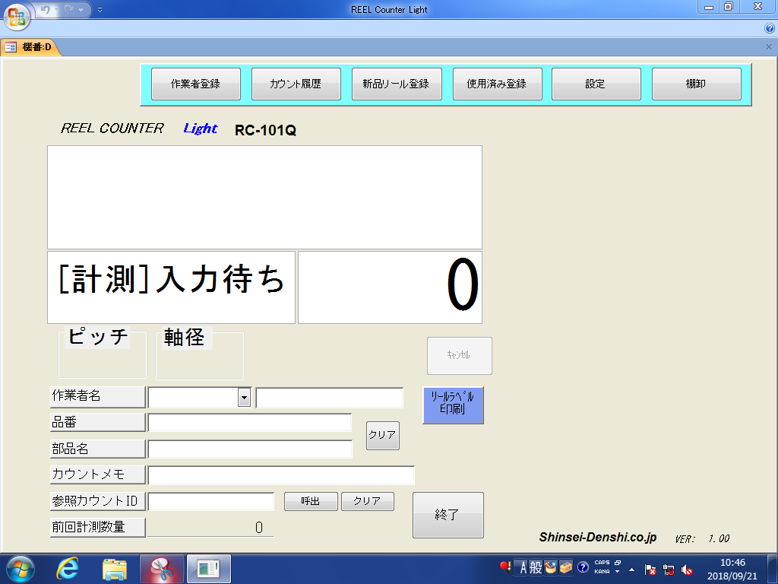

 | 5 |  | "リールラベル印刷"が青くなっているのを確認
 |  |  | ※ | 青くなっていない場合は、クリックして青く変更する

 | 6 |  | "作業者名"に社員番号を入力
 |  |  | ※ | 社員番号が登録されていない場合は、作業者登録から登録する
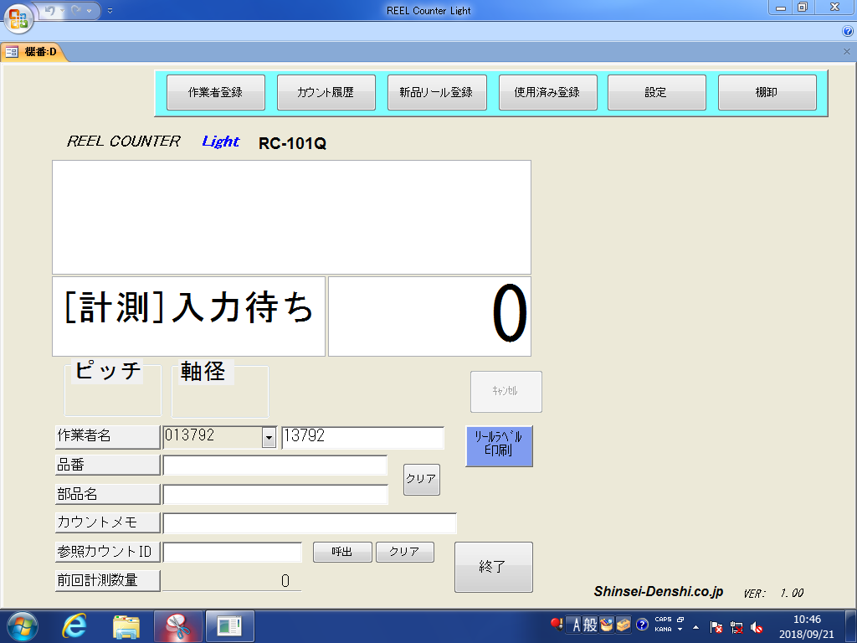

 | 7 |  | "棚卸"を選択、棚卸中の表記とカウントした履歴が表示されるビューが表示される
 |  |  | ※ | 新リールカウンタが計測となっていない場合は、エラーになります。
 |  |  |  | 新リールカウンタを再度電源立ち上げ直しをして下さい。
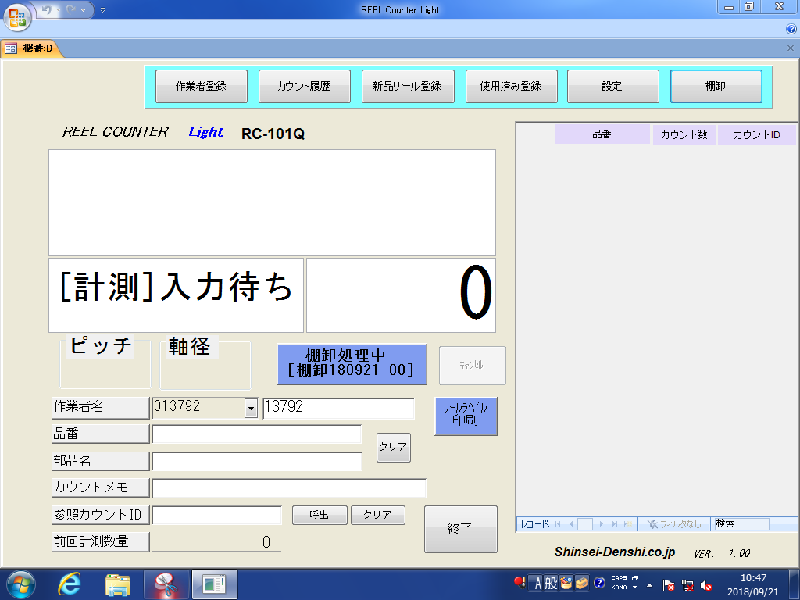

 | 8 |  | "品番"を選択（連続で入力する場合は、自動で選択されるので不要）

 | 9 |  | バーコードでリールのシリアルを読み込む

 | 10 |  | リールのピッチを確認し、新リールカウンタの画面から対応するピッチを選択
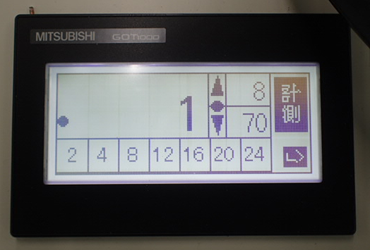

 | 11 |  | リールを新リールカウンタにセットし中央に部品入った先頭のポケットに合わせ黄色いボタンを押す。
 |  |  | ※ | ボタンを押す際に合わせたリールがずれないようにする
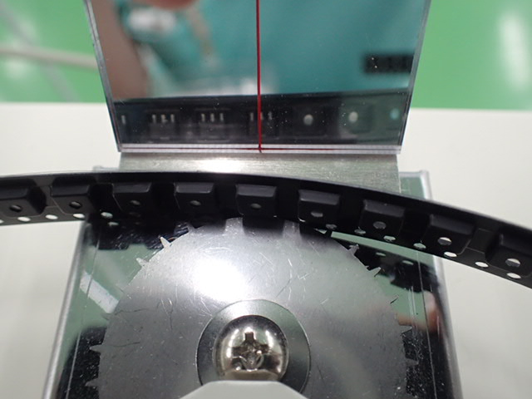

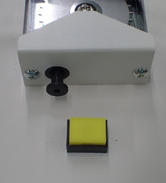

 | 12 |  | リールカウントを開始
 |  |  | ※ | 必要に応じて早送りを行う
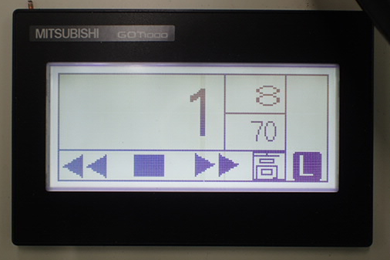

 | 13 |  | 中央に部品入った最後のポケットに合わせ黄色いボタンを押す。
 |  |  | ※ | ボタンを押す際に合わせたリールがずれないようにする
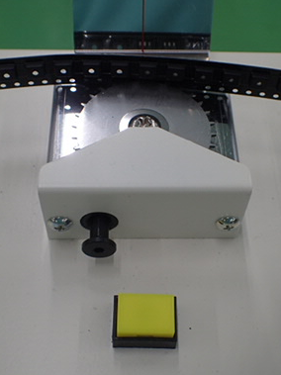

 | 14 |  | PC画面にカウントした部品が表示され、ラベルが発行される。
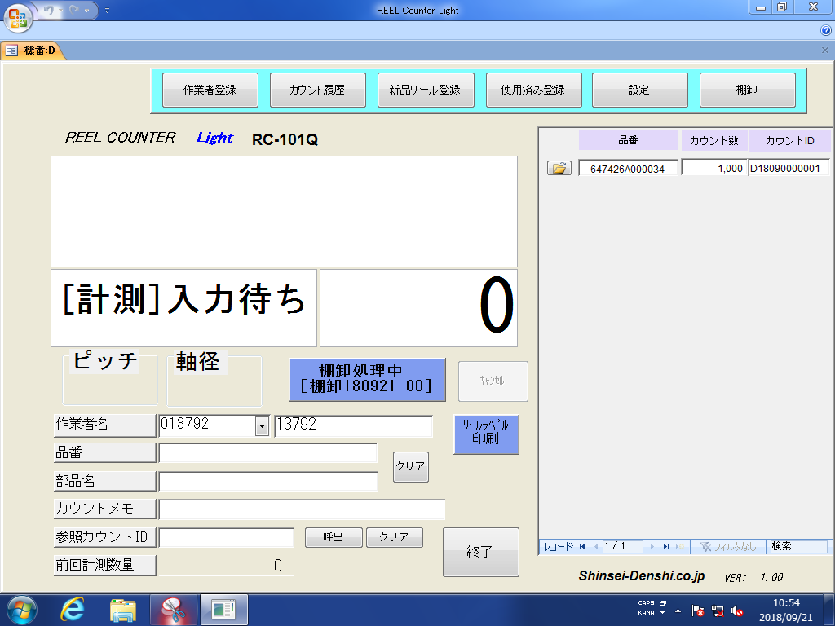

 | 15 |  | 新リールカウンタからリールを取り外し、ラベルを部品に貼り付ける。
 |  |  | ※ | シリアルに被らずにリールからはみ出ないようラベルを貼り付ける
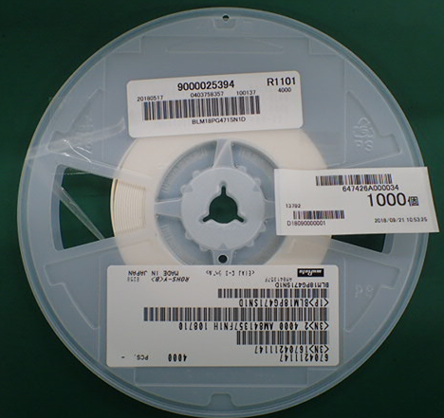

 | 16 |  | 終了
 |  |  | ※ | 9番から繰り返し

 | ■休憩又は、終了時の対応

 |  | 1 |  | メイン画面から、棚卸をクリック

 |  | 2 |  | ”棚卸の集計を行います。”と表示されるので”はい”を選択
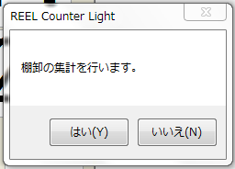

 |  | 3 |  | 棚卸データが集計され保存される。
 |  |  |  | 再開するときは、棚卸を選択してから開始

 | ■データ削除方法

 |  | 1 |  | メイン画面から、削除したいシリアルのフォルダーマークを選択

 |  | 2 |  | サブ画面が出るので、シリアルに間違えが無い事を確認して削除ボタンを押す
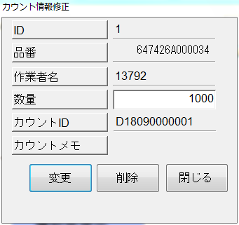

 |  | 3 |  | メイン画面から対象のシリアルが削除され完了
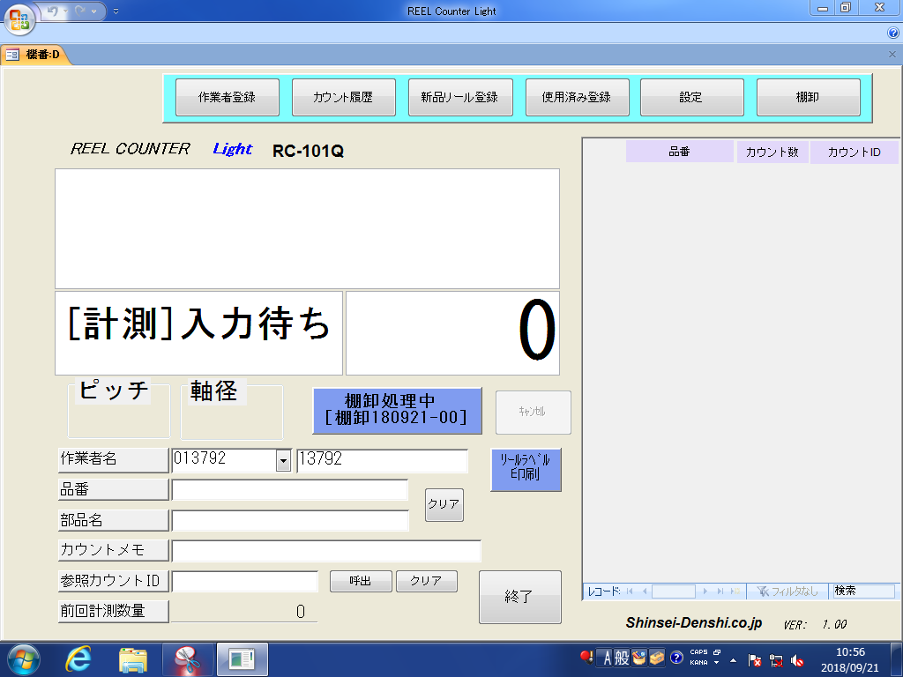

 | ■ラベル再発行方法（データ削除後に再カウント）

 |  | 1 |  | メイン画面から、再発行したいラベルのフォルダを選択しデータを削除
 |  |  |  | ※削除方法はデータ削除方法を参照

 |  | 2 |  | ラベルの再発行を行うリールを再度カウントして完了
 |  |  |  | ※ラベルのカウント方法は、新リールカウンタ操作方法を参照
 |  |  |  | ※前のラベルがある場合は、ラベルを必ず廃棄する事

データが消えている事を確認

